GRS100-2-G40H
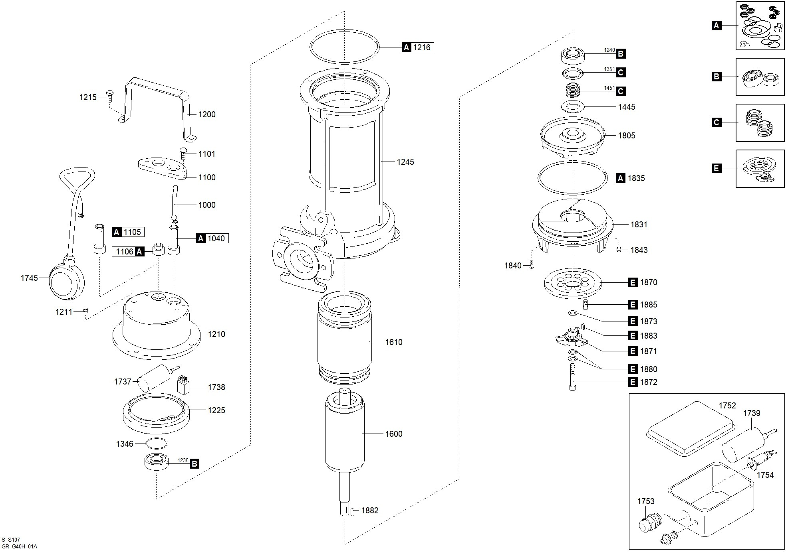

Código | Modelo
100932 | GRS100/2/G40H

Posición | Descripción | Cantidad | Código Koslan | Especificaciones
A | Kit juntas | 1 | 704305
C | Kit sellos mecánicos | 1 | 704306
E | Kit triturador | 1 | 704307
B | Kit rodamientos | 1 | -
1000 | Cable de alimentación | 1 | -
1040 | Junta de goma (cable alimentación) | 1 | - | A
1100 | Plaquita prensacable | 1 | 704139
1101 | Tornillo [plaquita prensacable >> tapa] | 2 | -
1105 | Junta de goma [interruptor de nivel] | 1 | - | A
1200 | Manilla | 1 | 704153
1210 | Tapa | 1 | -
1211 | Tapón [orificio prueba presión] | 1 | -
1215 | Tornillo [tapa >> carcasa] | 4 | - | A
1216 | Junta [tapa >> carcasa] | 1 | -
1225 | Soporte del Rodamiento superior | 1 | -
1235 | Rodamiento superior | 1 | 700698 | B
1240 | Rodamiento inferior | 1 | 700697 | B
1245 | Carcasa | 1 | -
1346 | Muelle de compensación | 1 | -
1351 | Anillo de cierre inferior [Rodamiento inferior] | 1 | - | C
1445 | Arandela sello mecánico | 1 | -
1451 | Sello mecánico | 1 | - | C
1600 | Eje con rotor | 1 | -
1610 | Estator | 1 | -
1737 | Condensador | 1 | 704142
1739 | Condensador (disyuntor) | 1 | -
1745 | Interruptor de nivel | 1 | 704157
1752 | Caja eléctrica | 1 | 705538
1753 | Pasacable (caja eléctrica) | 1 | -
1754 | Protección amperométrica | 1 | 705539
1805 | Turbina | 1 | 700938
1831 | Base | 1 | 703183
1835 | Junta [cuerpo de la bomba >> brida de aspiración] | 1 | - | A
1840 | Tornillo [brida de aspiración >> cuerpo de la bomba] | 3 | -
1843 | Espárrago [brida de aspiración] | 3 | -
1870 | Plato triturador | 1 | - | E
1871 | Cuchilla trituradora | 1 | - | E
1872 | Fijación cuchilla trituradora | 1 | - | E
1873 | Arandela [cuchilla trituradora] | 1 | - | E
1880 | Separador [cuchilla trituradora] | 1 | 700914 | E
1880 | Separador [cuchilla trituradora] | 1 | 700915 | E
1880 | Separador [cuchilla trituradora] | 1 | - | E
1882 | Lengüeta [turbina] | 1 | -
1883 | Lengüeta [cuchilla trituradora] | 1 | - | E
1885 | Tornillo [brida de aspiración >> cuerpo de la bomba] | 3 | - | E

